Sequence
//做成處理對象
// 如果假點為空，
// 就是全對象（日線，index，對象個數）
// 如果假點不為空，
// 就是假點以後的對象
// （日線，假點index，
// 對象個數 - 假點index - index）
判斷：
假點為空：第一次：追加確點，追加假點
假點為高，求低，碰見更高：更新假點_高
假點為高，求低，未碰見更高：追加新假點_高
假點為低，求高，碰見更低：更新假點_低
假點為低，求高，未碰見更低：追加新假點_低
輸出折線圖數據3 |  |  | . |  | 簡單解析Util |  | 計算目標util
//在簡單解析数据里寻找比假点更极端的数据
//根据范围（開始 - 終了）取得指定日线数据，根据日线数据制作簡單解析数据
輸出折線圖數據

//在指定日線數據裏，用日期取得index
 | 輸出折線圖數據 |  |  |  |  | 取得指定區間數據製作簡單解析

 |  | 做成處理对象 |  |  |  | 取得指定日期的index
//根据范围（開始+1 - 終了）取得指定日线数据，根据日线数据制作簡單解析数据
 |  | 判断 |  |  |  | 取得指定區間數據製作簡單解析2
 |  |  |  | 判断是否更高低
//是否到了最後：
// 假點是否為日線的最後一個

处理：
更新假点_高：
新假点为属性相同的最大点（处理对象内）
假点向后推移。不增加折点
追加新假点_高：增加新折点
更新假点_低：新假点为更低。
追加新假点_低：
新假点为属性相反的最大点（处理对象内）
 |  | 最后一次计算
 |  |  |  |  |  |  |  | 追加假点
 |  |  |  |  |  |  |  |  | turn日線點to折点
 |  |  |  |  |  |  |  |  | 假点确定
 |  | 處理

 |  | 最后一次计算

每一個區間都應該有一個高點和低點，
目的：針對剩余的數據（假點以後，結束之前）的數據，再做一次處理
 |  | 輸出折線圖數據_B |  |  |  |  |  | 更新假点
 |  |  |  |  |  |  |  |  | turn日線點to折点
 |  |  |  | 判断
 |  |  |  | 最后一次计算 |  |  |  | 第一次计算
 |  |  |  | 最后一次计算
 |  |  |  |  |  |  |  | 最后一次计算
 |  | 輸出折線圖數據

3
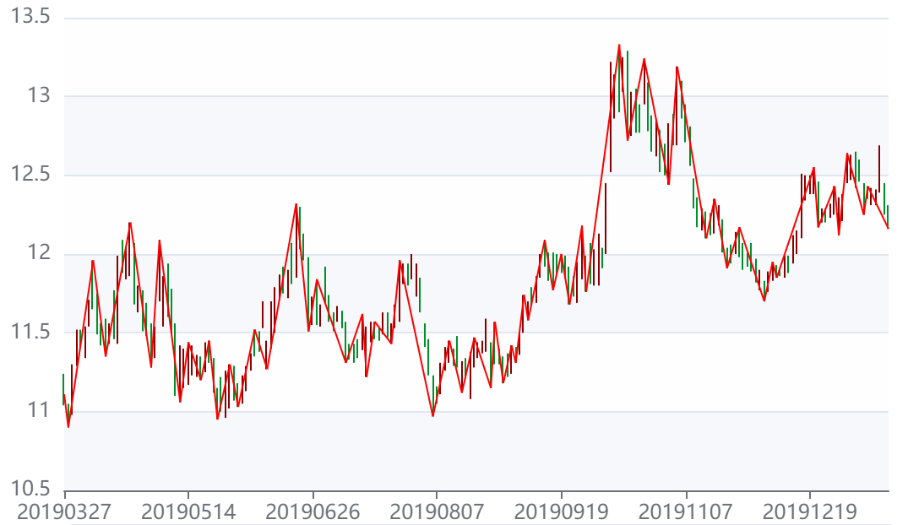
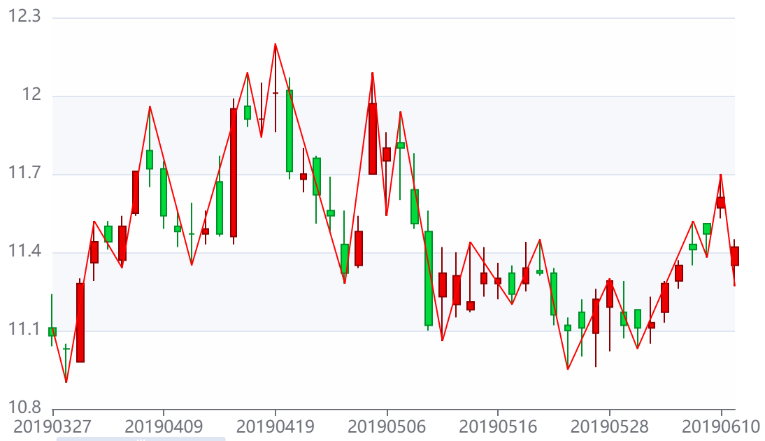

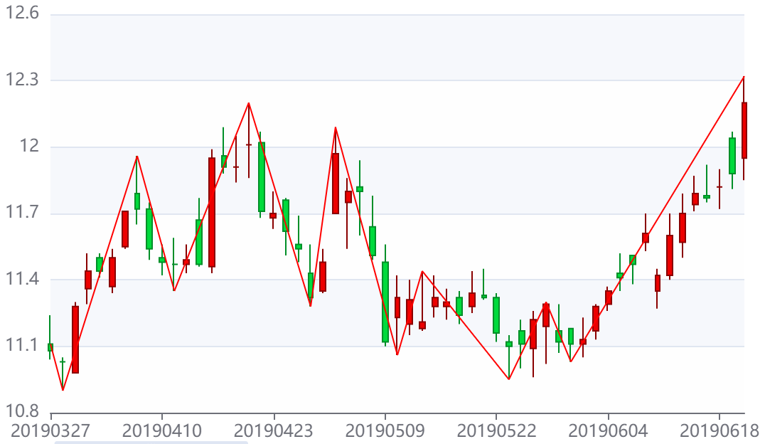
 |  |  |  |  |  |  |  |  | 計算目標(求高低=0, 确=null, 假=null, 求=null) | 計算目標(求高低=1, 确=折点(日時=20190327, 位置=S, 高低=1, 价格=11.11), 假=折点(日時=20190328, 位置=L, 高低=0, 价格=10.90), 求=折点(日時=0, 位置=null, 高低=1, 价格=null)) | 計算目標(求高低=0, 确=折点(日時=20190328, 位置=L, 高低=0, 价格=10.90), 假=折点(日時=20190402, 位置=H, 高低=1, 价格=11.52), 求=折点(日時=0, 位置=null, 高低=0, 价格=null)) | 計算目標(求高低=0, 确=折点(日時=20190328, 位置=L, 高低=0, 价格=10.90), 假=折点(日時=20190408, 位置=H, 高低=1, 价格=11.96), 求=折点(日時=0, 位置=null, 高低=0, 价格=null)) | 計算目標(求高低=1, 确=折点(日時=20190408, 位置=H, 高低=1, 价格=11.96), 假=折点(日時=20190411, 位置=L, 高低=0, 价格=11.35), 求=折点(日時=0, 位置=null, 高低=1, 价格=null)) | 計算目標(求高低=0, 确=折点(日時=20190411, 位置=L, 高低=0, 价格=11.35), 假=折点(日時=20190416, 位置=H, 高低=1, 价格=11.99), 求=折点(日時=0, 位置=null, 高低=0, 价格=null)) | 計算目標(求高低=0, 确=折点(日時=20190411, 位置=L, 高低=0, 价格=11.35), 假=折点(日時=20190419, 位置=H, 高低=1, 价格=12.20), 求=折点(日時=0, 位置=null, 高低=0, 价格=null)) | 計算目標(求高低=1, 确=折点(日時=20190419, 位置=H, 高低=1, 价格=12.20), 假=折点(日時=20190424, 位置=L, 高低=0, 价格=11.51), 求=折点(日時=0, 位置=null, 高低=1, 价格=null))
 |  |  |  |  |  |  |  |  | 簡單解析(开始=日線點(日時=20190327, 位置=S, 价格=11.11), 結束=日線點(日時=20190329, 位置=E, 价格=11.28), 最高=日線點(日時=20190329, 位置=H, 价格=11.30), 最低=日線點(日時=20190328, 位置=L, 价格=10.90), list指定数据=[日線(日時=20190327, 開盤_价格=11.11, 收盤_价格=11.08, 最高_价格=11.24, 最低_价格=11.04), 日線(日時=20190328, 開盤_价格=11.03, 收盤_价格=11.03, 最高_价格=11.05, 最低_价格=10.90), 日線(日時=20190329, 開盤_价格=10.98, 收盤_价格=11.28, 最高_价格=11.30, 最低_价格=10.98)]) | 簡單解析(开始=日線點(日時=20190329, 位置=S, 价格=10.98), 結束=日線點(日時=20190402, 位置=E, 价格=11.44), 最高=日線點(日時=20190402, 位置=H, 价格=11.52), 最低=日線點(日時=20190329, 位置=L, 价格=10.98), list指定数据=[日線(日時=20190329, 開盤_价格=10.98, 收盤_价格=11.28, 最高_价格=11.30, 最低_价格=10.98), 日線(日時=20190401, 開盤_价格=11.36, 收盤_价格=11.44, 最高_价格=11.52, 最低_价格=11.29), 日線(日時=20190402, 開盤_价格=11.50, 收盤_价格=11.44, 最高_价格=11.52, 最低_价格=11.41)]) | 簡單解析(开始=日線點(日時=20190403, 位置=S, 价格=11.37), 結束=日線點(日時=20190408, 位置=E, 价格=11.72), 最高=日線點(日時=20190408, 位置=H, 价格=11.96), 最低=日線點(日時=20190403, 位置=L, 价格=11.34), list指定数据=[日線(日時=20190403, 開盤_价格=11.37, 收盤_价格=11.50, 最高_价格=11.54, 最低_价格=11.34), 日線(日時=20190404, 開盤_价格=11.55, 收盤_价格=11.71, 最高_价格=11.71, 最低_价格=11.54), 日線(日時=20190408, 開盤_价格=11.79, 收盤_价格=11.72, 最高_价格=11.96, 最低_价格=11.65)]) | 簡單解析(开始=日線點(日時=20190409, 位置=S, 价格=11.72), 結束=日線點(日時=20190411, 位置=E, 价格=11.47), 最高=日線點(日時=20190409, 位置=H, 价格=11.75), 最低=日線點(日時=20190411, 位置=L, 价格=11.35), list指定数据=[日線(日時=20190409, 開盤_价格=11.72, 收盤_价格=11.54, 最高_价格=11.75, 最低_价格=11.49), 日線(日時=20190410, 開盤_价格=11.50, 收盤_价格=11.48, 最高_价格=11.56, 最低_价格=11.42), 日線(日時=20190411, 開盤_价格=11.47, 收盤_价格=11.47, 最高_价格=11.59, 最低_价格=11.35)]) | 簡單解析(开始=日線點(日時=20190412, 位置=S, 价格=11.47), 結束=日線點(日時=20190416, 位置=E, 价格=11.95), 最高=日線點(日時=20190416, 位置=H, 价格=11.99), 最低=日線點(日時=20190412, 位置=L, 价格=11.43), list指定数据=[日線(日時=20190412, 開盤_价格=11.47, 收盤_价格=11.49, 最高_价格=11.56, 最低_价格=11.43), 日線(日時=20190415, 開盤_价格=11.67, 收盤_价格=11.47, 最高_价格=11.77, 最低_价格=11.46), 日線(日時=20190416, 開盤_价格=11.46, 收盤_价格=11.95, 最高_价格=11.99, 最低_价格=11.43)]) | 簡單解析(开始=日線點(日時=20190417, 位置=S, 价格=11.96), 結束=日線點(日時=20190419, 位置=E, 价格=12.01), 最高=日線點(日時=20190419, 位置=H, 价格=12.20), 最低=日線點(日時=20190418, 位置=L, 价格=11.84), list指定数据=[日線(日時=20190417, 開盤_价格=11.96, 收盤_价格=11.91, 最高_价格=12.09, 最低_价格=11.88), 日線(日時=20190418, 開盤_价格=11.91, 收盤_价格=11.91, 最高_价格=12.05, 最低_价格=11.84), 日線(日時=20190419, 開盤_价格=12.01, 收盤_价格=12.01, 最高_价格=12.20, 最低_价格=11.86)]) | 簡單解析(开始=日線點(日時=20190422, 位置=S, 价格=12.02), 結束=日線點(日時=20190424, 位置=E, 价格=11.62), 最高=日線點(日時=20190422, 位置=H, 价格=12.07), 最低=日線點(日時=20190424, 位置=L, 价格=11.51), list指定数据=[日線(日時=20190422, 開盤_价格=12.02, 收盤_价格=11.71, 最高_价格=12.07, 最低_价格=11.68), 日線(日時=20190423, 開盤_价格=11.68, 收盤_价格=11.70, 最高_价格=11.80, 最低_价格=11.63), 日線(日時=20190424, 開盤_价格=11.76, 收盤_价格=11.62, 最高_价格=11.77, 最低_价格=11.51)]) | 簡單解析(开始=日線點(日時=20190425, 位置=S, 价格=11.56), 結束=日線點(日時=20190429, 位置=E, 价格=11.48), 最高=日線點(日時=20190425, 位置=H, 价格=11.69), 最低=日線點(日時=20190426, 位置=L, 价格=11.28), list指定数据=[日線(日時=20190425, 開盤_价格=11.56, 收盤_价格=11.54, 最高_价格=11.69, 最低_价格=11.48), 日線(日時=20190426, 開盤_价格=11.43, 收盤_价格=11.32, 最高_价格=11.56, 最低_价格=11.28), 日線(日時=20190429, 開盤_价格=11.35, 收盤_价格=11.48, 最高_价格=11.54, 最低_价格=11.34)])

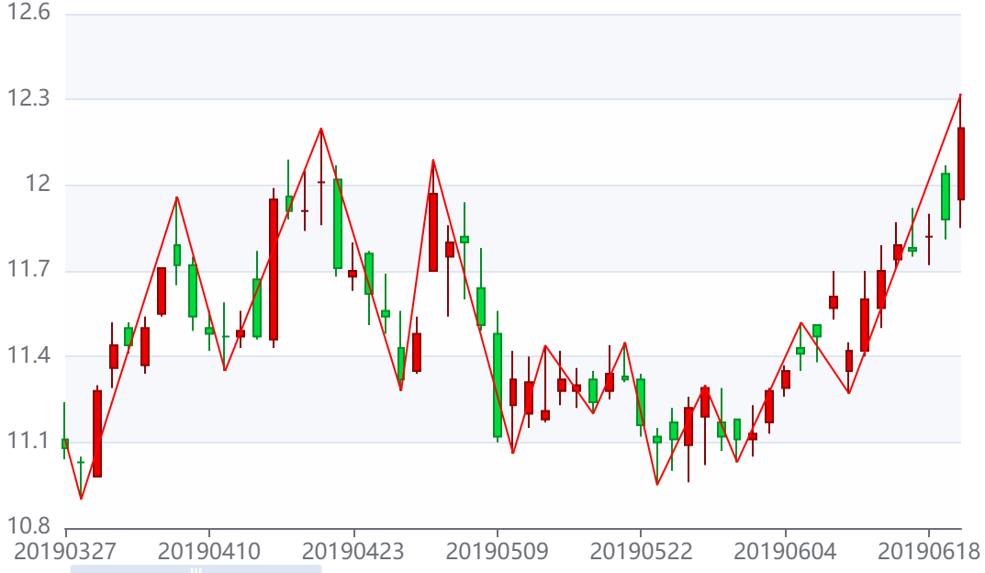

計算目標(求高低=0, 确=折点(日時=20191219, 位置=S, 高低=0, 价格=12.40), 假=折点(日時=20191220, 位置=H, 高低=1, 价格=12.55), 求=折点(日時=0, 位置=null, 高低=0, 价格=null)) | 計算目標(求高低=1, 确=折点(日時=20191220, 位置=H, 高低=1, 价格=12.55), 假=折点(日時=20191223, 位置=L, 高低=0, 价格=12.17), 求=折点(日時=0, 位置=null, 高低=1, 价格=null)) | 計算目標(求高低=0, 确=折点(日時=20191223, 位置=L, 高低=0, 价格=12.17), 假=折点(日時=20191226, 位置=H, 高低=1, 价格=12.32), 求=折点(日時=0, 位置=null, 高低=0, 价格=null)) | 計算目標(求高低=1, 确=折点(日時=20191227, 位置=H, 高低=1, 价格=12.43), 假=折点(日時=20191230, 位置=L, 高低=0, 价格=12.12), 求=折点(日時=0, 位置=null, 高低=1, 价格=null)) | 計算目標(求高低=1, 确=折点(日時=20200102, 位置=H, 高低=1, 价格=12.64), 假=折点(日時=20200103, 位置=L, 高低=0, 价格=12.47), 求=折点(日時=0, 位置=null, 高低=1, 价格=null)) | 計算目標(求高低=1, 确=折点(日時=20200102, 位置=H, 高低=1, 价格=12.64), 假=折点(日時=20200108, 位置=L, 高低=0, 价格=12.25), 求=折点(日時=0, 位置=null, 高低=1, 价格=null)) |  | 計算目標(求高低=1, 确=折点(日時=20200109, 位置=H, 高低=1, 价格=12.43), 假=折点(日時=20200110, 位置=L, 高低=0, 价格=12.31), 求=折点(日時=0, 位置=null, 高低=1, 价格=null)) | 計算目標(求高低=1, 确=折点(日時=20200109, 位置=H, 高低=1, 价格=12.43), 假=折点(日時=20200115, 位置=L, 高低=0, 价格=12.25), 求=折点(日時=0, 位置=null, 高低=1, 价格=null))
簡單解析(开始=日線點(日時=20191219, 位置=S, 价格=12.40), 結束=日線點(日時=20191223, 位置=E, 价格=12.20), 最高=日線點(日時=20191220, 位置=H, 价格=12.55), 最低=日線點(日時=20191223, 位置=L, 价格=12.17), list指定数据=[日線(日時=20191219, 開盤_价格=12.40, 收盤_价格=12.41, 最高_价格=12.50, 最低_价格=12.38), 日線(日時=20191220, 開盤_价格=12.41, 收盤_价格=12.42, 最高_价格=12.55, 最低_价格=12.38), 日線(日時=20191223, 開盤_价格=12.46, 收盤_价格=12.20, 最高_价格=12.46, 最低_价格=12.17)]) | 簡單解析(开始=日線點(日時=20191224, 位置=S, 价格=12.21), 結束=日線點(日時=20191226, 位置=E, 价格=12.29), 最高=日線點(日時=20191226, 位置=H, 价格=12.32), 最低=日線點(日時=20191224, 位置=L, 价格=12.20), list指定数据=[日線(日時=20191224, 開盤_价格=12.21, 收盤_价格=12.28, 最高_价格=12.29, 最低_价格=12.20), 日線(日時=20191225, 開盤_价格=12.29, 收盤_价格=12.24, 最高_价格=12.29, 最低_价格=12.20), 日線(日時=20191226, 開盤_价格=12.26, 收盤_价格=12.29, 最高_价格=12.32, 最低_价格=12.23)]) | 簡單解析(开始=日線點(日時=20191227, 位置=S, 价格=12.25), 結束=日線點(日時=20191231, 位置=E, 价格=12.37), 最高=日線點(日時=20191227, 位置=H, 价格=12.43), 最低=日線點(日時=20191230, 位置=L, 价格=12.12), list指定数据=[日線(日時=20191227, 開盤_价格=12.25, 收盤_价格=12.32, 最高_价格=12.43, 最低_价格=12.25), 日線(日時=20191230, 開盤_价格=12.27, 收盤_价格=12.34, 最高_价格=12.36, 最低_价格=12.12), 日線(日時=20191231, 開盤_价格=12.32, 收盤_价格=12.37, 最高_价格=12.38, 最低_价格=12.21)]) | 簡單解析(开始=日線點(日時=20191231, 位置=S, 价格=12.32), 結束=日線點(日時=20200103, 位置=E, 价格=12.60), 最高=日線點(日時=20200102, 位置=H, 价格=12.64), 最低=日線點(日時=20191231, 位置=L, 价格=12.21), list指定数据=[日線(日時=20191231, 開盤_价格=12.32, 收盤_价格=12.37, 最高_价格=12.38, 最低_价格=12.21), 日線(日時=20200102, 開盤_价格=12.47, 收盤_价格=12.47, 最高_价格=12.64, 最低_价格=12.45), 日線(日時=20200103, 開盤_价格=12.57, 收盤_价格=12.60, 最高_价格=12.63, 最低_价格=12.47)]) | 簡單解析(开始=日線點(日時=20200106, 位置=S, 价格=12.52), 結束=日線點(日時=20200108, 位置=E, 价格=12.32), 最高=日線點(日時=20200106, 位置=H, 价格=12.65), 最低=日線點(日時=20200108, 位置=L, 价格=12.25), list指定数据=[日線(日時=20200106, 開盤_价格=12.52, 收盤_价格=12.46, 最高_价格=12.65, 最低_价格=12.42), 日線(日時=20200107, 開盤_价格=12.51, 收盤_价格=12.50, 最高_价格=12.60, 最低_价格=12.46), 日線(日時=20200108, 開盤_价格=12.41, 收盤_价格=12.32, 最高_价格=12.45, 最低_价格=12.25)]) | 簡單解析(开始=日線點(日時=20200109, 位置=S, 价格=12.39), 結束=日線點(日時=20200113, 位置=E, 价格=12.41), 最高=日線點(日時=20200109, 位置=H, 价格=12.43), 最低=日線點(日時=20200110, 位置=L, 价格=12.31), list指定数据=[日線(日時=20200109, 開盤_价格=12.39, 收盤_价格=12.37, 最高_价格=12.43, 最低_价格=12.35), 日線(日時=20200110, 開盤_价格=12.37, 收盤_价格=12.39, 最高_价格=12.42, 最低_价格=12.31), 日線(日時=20200113, 開盤_价格=12.40, 收盤_价格=12.41, 最高_价格=12.41, 最低_价格=12.31)]) | 簡單解析(开始=日線點(日時=20200109, 位置=S, 价格=12.39), 結束=日線點(日時=20200113, 位置=E, 价格=12.41), 最高=日線點(日時=20200109, 位置=H, 价格=12.43), 最低=日線點(日時=20200110, 位置=L, 价格=12.31), list指定数据=[日線(日時=20200109, 開盤_价格=12.39, 收盤_价格=12.37, 最高_价格=12.43, 最低_价格=12.35), 日線(日時=20200110, 開盤_价格=12.37, 收盤_价格=12.39, 最高_价格=12.42, 最低_价格=12.31), 日線(日時=20200113, 開盤_价格=12.40, 收盤_价格=12.41, 最高_价格=12.41, 最低_价格=12.31)]) | 簡單解析(开始=日線點(日時=20200113, 位置=S, 价格=12.40), 結束=日線點(日時=20200115, 位置=E, 价格=12.25), 最高=日線點(日時=20200114, 位置=H, 价格=12.69), 最低=日線點(日時=20200115, 位置=L, 价格=12.25), list指定数据=[日線(日時=20200113, 開盤_价格=12.40, 收盤_价格=12.41, 最高_价格=12.41, 最低_价格=12.31), 日線(日時=20200114, 開盤_价格=12.40, 收盤_价格=12.43, 最高_价格=12.69, 最低_价格=12.39), 日線(日時=20200115, 開盤_价格=12.41, 收盤_价格=12.25, 最高_价格=12.45, 最低_价格=12.25)])

8
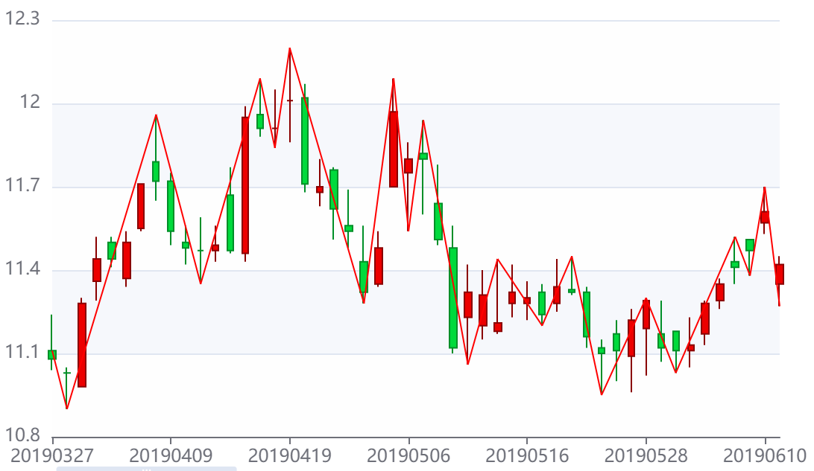

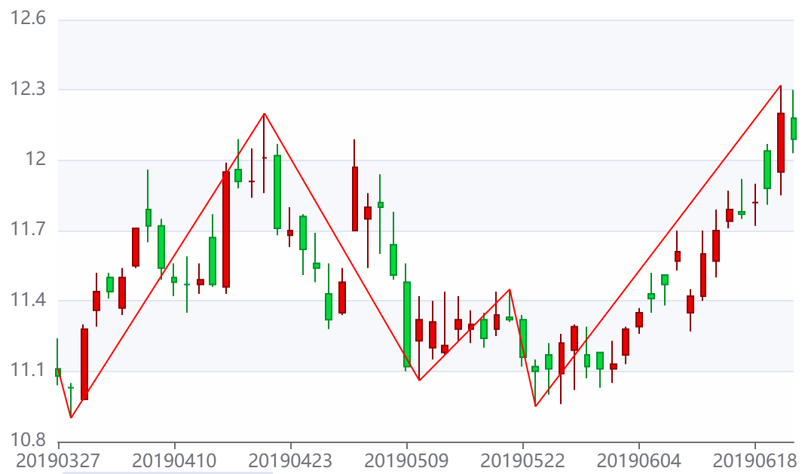

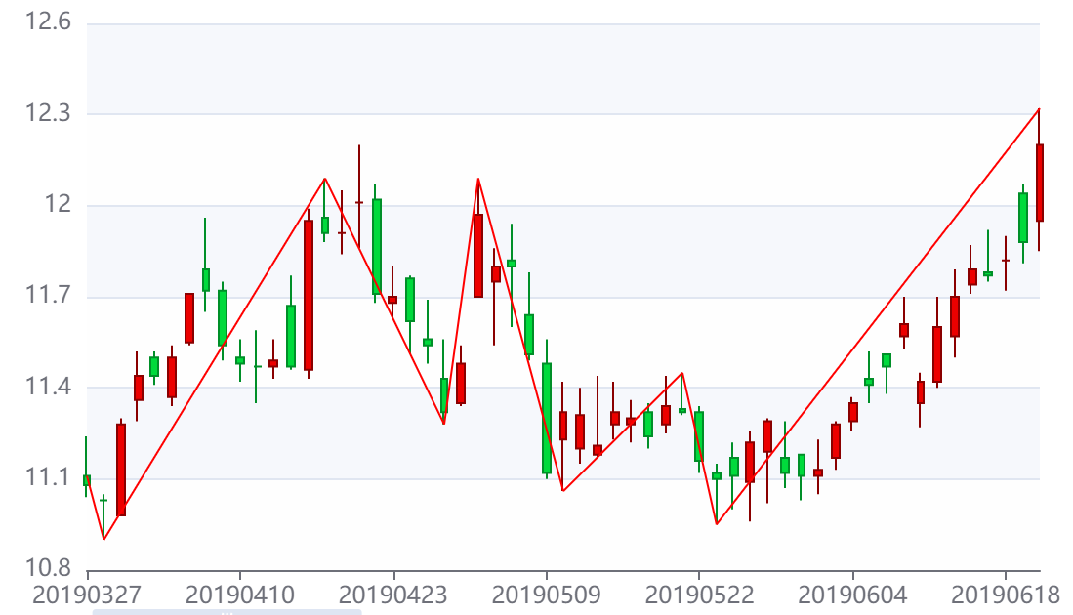

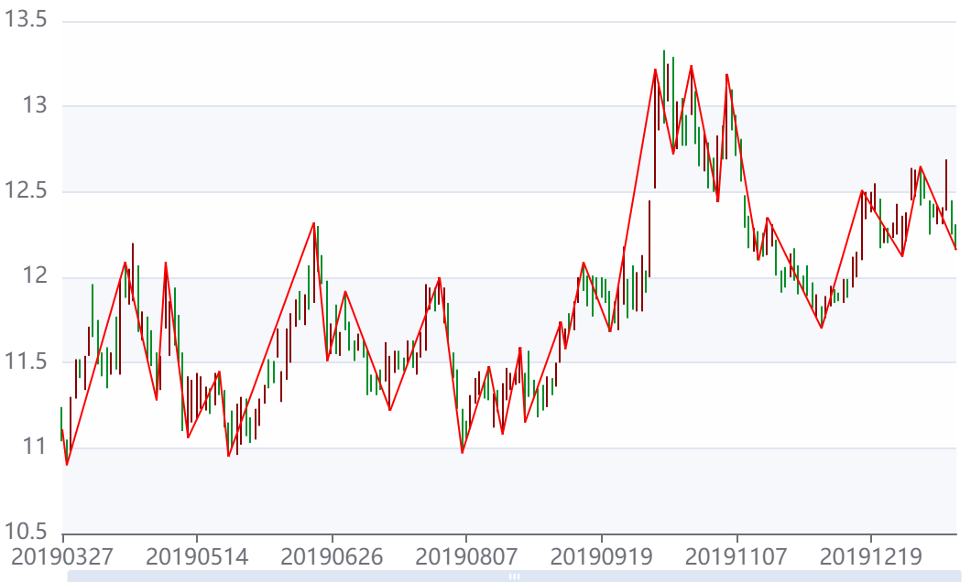

11
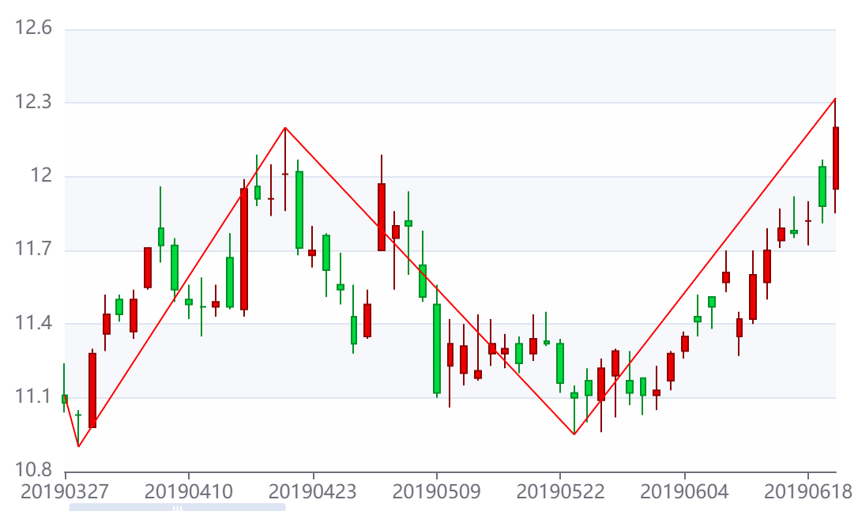
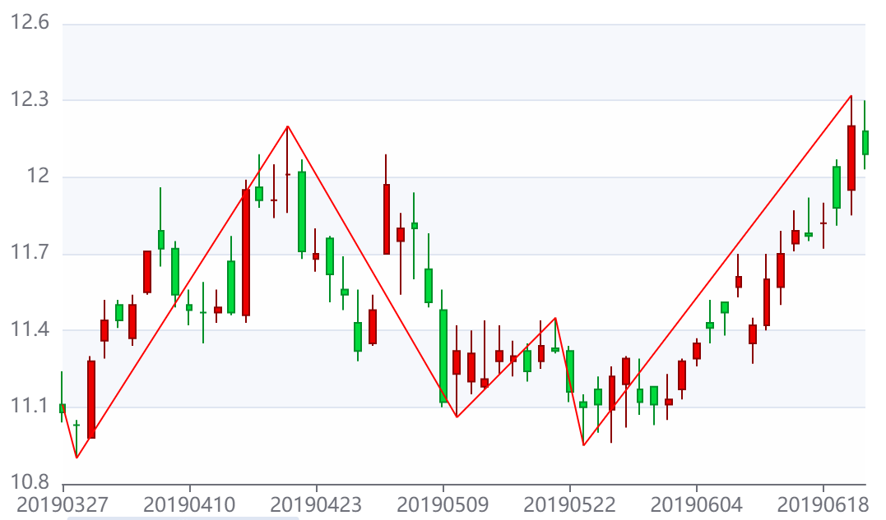
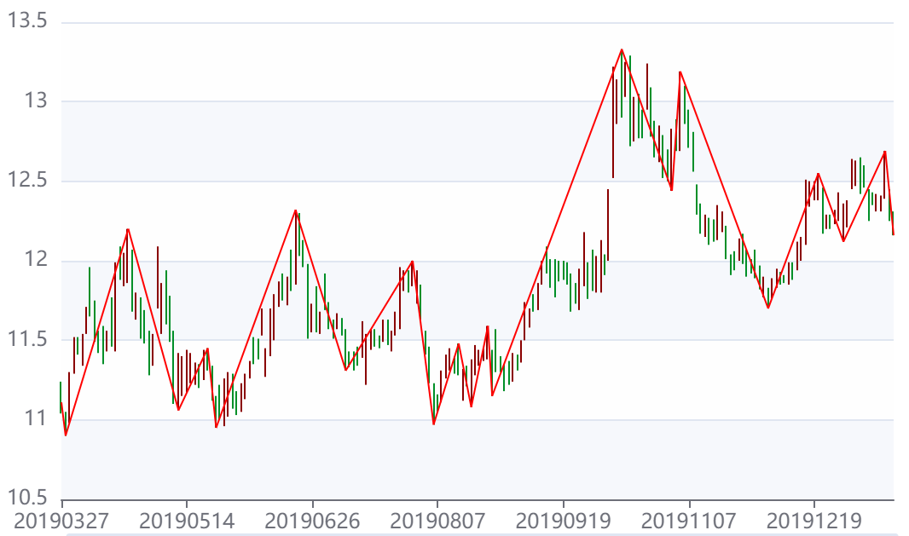
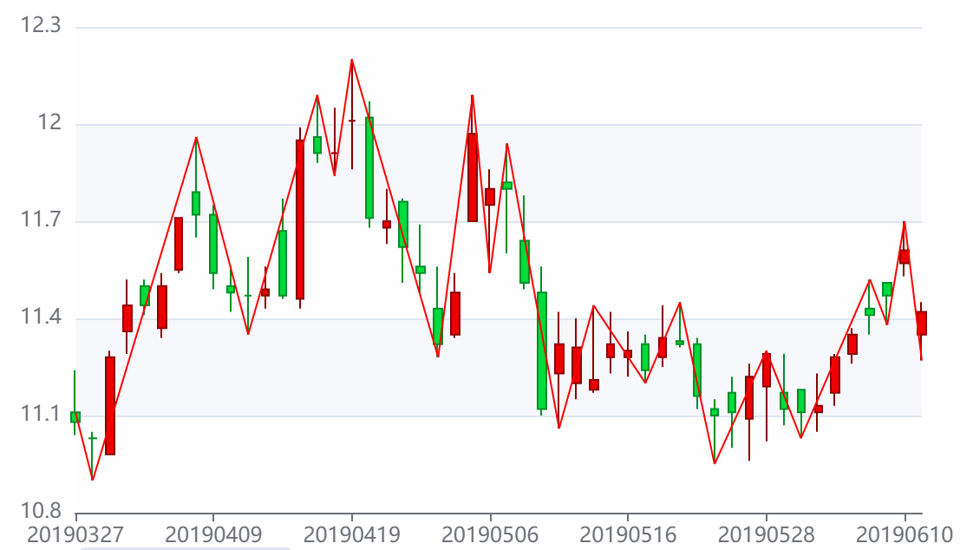

計算目標(求高低=0, 确=null, 假=null, 求=null) | 計算目標(求高低=1, 确=折点(日時=20190327, 位置=S, 高低=1, 价格=11.11), 假=折点(日時=20190328, 位置=L, 高低=0, 价格=10.90), 求=折点(日時=0, 位置=null, 高低=1, 价格=null)) | 計算目標(求高低=0, 确=折点(日時=20190328, 位置=L, 高低=0, 价格=10.90), 假=折点(日時=20190408, 位置=H, 高低=1, 价格=11.96), 求=折点(日時=0, 位置=null, 高低=0, 价格=null)) | 計算目標(求高低=0, 确=折点(日時=20190328, 位置=L, 高低=0, 价格=10.90), 假=折点(日時=20190419, 位置=H, 高低=1, 价格=12.20), 求=折点(日時=0, 位置=null, 高低=0, 价格=null)) | 計算目標(求高低=1, 确=折点(日時=20190419, 位置=H, 高低=1, 价格=12.20), 假=折点(日時=20190509, 位置=L, 高低=0, 价格=11.10), 求=折点(日時=0, 位置=null, 高低=1, 价格=null)) | 計算目標(求高低=1, 确=折点(日時=20190419, 位置=H, 高低=1, 价格=12.20), 假=折点(日時=20190523, 位置=L, 高低=0, 价格=10.95), 求=折点(日時=0, 位置=null, 高低=1, 价格=null)) | 計算目標(求高低=0, 确=折点(日時=20190523, 位置=L, 高低=0, 价格=10.95), 假=折点(日時=20190610, 位置=H, 高低=1, 价格=11.70), 求=折点(日時=0, 位置=null, 高低=0, 价格=null)) | 計算目標(求高低=0, 确=折点(日時=20190523, 位置=L, 高低=0, 价格=10.95), 假=折点(日時=20190620, 位置=H, 高低=1, 价格=12.32), 求=折点(日時=0, 位置=null, 高低=0, 价格=null)) | 計算目標(求高低=1, 确=折点(日時=20190620, 位置=H, 高低=1, 价格=12.32), 假=折点(日時=20190625, 位置=L, 高低=0, 价格=11.51), 求=折点(日時=0, 位置=null, 高低=1, 价格=null))
簡單解析(开始=日線點(日時=20190327, 位置=S, 价格=11.11), 結束=日線點(日時=20190411, 位置=E, 价格=11.47), 最高=日線點(日時=20190408, 位置=H, 价格=11.96), 最低=日線點(日時=20190328, 位置=L, 价格=10.90), list指定数据=[日線(日時=20190327, 開盤_价格=11.11, 收盤_价格=11.08, 最高_价格=11.24, 最低_价格=11.04), 日線(日時=20190328, 開盤_价格=11.03, 收盤_价格=11.03, 最高_价格=11.05, 最低_价格=10.90), 日線(日時=20190329, 開盤_价格=10.98, 收盤_价格=11.28, 最高_价格=11.30, 最低_价格=10.98), 日線(日時=20190401, 開盤_价格=11.36, 收盤_价格=11.44, 最高_价格=11.52, 最低_价格=11.29), 日線(日時=20190402, 開盤_价格=11.50, 收盤_价格=11.44, 最高_价格=11.52, 最低_价格=11.41), 日線(日時=20190403, 開盤_价格=11.37, 收盤_价格=11.50, 最高_价格=11.54, 最低_价格=11.34), 日線(日時=20190404, 開盤_价格=11.55, 收盤_价格=11.71, 最高_价格=11.71, 最低_价格=11.54), 日線(日時=20190408, 開盤_价格=11.79, 收盤_价格=11.72, 最高_价格=11.96, 最低_价格=11.65), 日線(日時=20190409, 開盤_价格=11.72, 收盤_价格=11.54, 最高_价格=11.75, 最低_价格=11.49), 日線(日時=20190410, 開盤_价格=11.50, 收盤_价格=11.48, 最高_价格=11.56, 最低_价格=11.42), 日線(日時=20190411, 開盤_价格=11.47, 收盤_价格=11.47, 最高_价格=11.59, 最低_价格=11.35)]) | 簡單解析(开始=日線點(日時=20190329, 位置=S, 价格=10.98), 結束=日線點(日時=20190415, 位置=E, 价格=11.47), 最高=日線點(日時=20190408, 位置=H, 价格=11.96), 最低=日線點(日時=20190329, 位置=L, 价格=10.98), list指定数据=[日線(日時=20190329, 開盤_价格=10.98, 收盤_价格=11.28, 最高_价格=11.30, 最低_价格=10.98), 日線(日時=20190401, 開盤_价格=11.36, 收盤_价格=11.44, 最高_价格=11.52, 最低_价格=11.29), 日線(日時=20190402, 開盤_价格=11.50, 收盤_价格=11.44, 最高_价格=11.52, 最低_价格=11.41), 日線(日時=20190403, 開盤_价格=11.37, 收盤_价格=11.50, 最高_价格=11.54, 最低_价格=11.34), 日線(日時=20190404, 開盤_价格=11.55, 收盤_价格=11.71, 最高_价格=11.71, 最低_价格=11.54), 日線(日時=20190408, 開盤_价格=11.79, 收盤_价格=11.72, 最高_价格=11.96, 最低_价格=11.65), 日線(日時=20190409, 開盤_价格=11.72, 收盤_价格=11.54, 最高_价格=11.75, 最低_价格=11.49), 日線(日時=20190410, 開盤_价格=11.50, 收盤_价格=11.48, 最高_价格=11.56, 最低_价格=11.42), 日線(日時=20190411, 開盤_价格=11.47, 收盤_价格=11.47, 最高_价格=11.59, 最低_价格=11.35), 日線(日時=20190412, 開盤_价格=11.47, 收盤_价格=11.49, 最高_价格=11.56, 最低_价格=11.43), 日線(日時=20190415, 開盤_价格=11.67, 收盤_价格=11.47, 最高_价格=11.77, 最低_价格=11.46)]) | 簡單解析(开始=日線點(日時=20190409, 位置=S, 价格=11.72), 結束=日線點(日時=20190423, 位置=E, 价格=11.70), 最高=日線點(日時=20190419, 位置=H, 价格=12.20), 最低=日線點(日時=20190411, 位置=L, 价格=11.35), list指定数据=[日線(日時=20190409, 開盤_价格=11.72, 收盤_价格=11.54, 最高_价格=11.75, 最低_价格=11.49), 日線(日時=20190410, 開盤_价格=11.50, 收盤_价格=11.48, 最高_价格=11.56, 最低_价格=11.42), 日線(日時=20190411, 開盤_价格=11.47, 收盤_价格=11.47, 最高_价格=11.59, 最低_价格=11.35), 日線(日時=20190412, 開盤_价格=11.47, 收盤_价格=11.49, 最高_价格=11.56, 最低_价格=11.43), 日線(日時=20190415, 開盤_价格=11.67, 收盤_价格=11.47, 最高_价格=11.77, 最低_价格=11.46), 日線(日時=20190416, 開盤_价格=11.46, 收盤_价格=11.95, 最高_价格=11.99, 最低_价格=11.43), 日線(日時=20190417, 開盤_价格=11.96, 收盤_价格=11.91, 最高_价格=12.09, 最低_价格=11.88), 日線(日時=20190418, 開盤_价格=11.91, 收盤_价格=11.91, 最高_价格=12.05, 最低_价格=11.84), 日線(日時=20190419, 開盤_价格=12.01, 收盤_价格=12.01, 最高_价格=12.20, 最低_价格=11.86), 日線(日時=20190422, 開盤_价格=12.02, 收盤_价格=11.71, 最高_价格=12.07, 最低_价格=11.68), 日線(日時=20190423, 開盤_价格=11.68, 收盤_价格=11.70, 最高_价格=11.80, 最低_价格=11.63)]) | 簡單解析(开始=日線點(日時=20190422, 位置=S, 价格=12.02), 結束=日線點(日時=20190509, 位置=E, 价格=11.12), 最高=日線點(日時=20190430, 位置=H, 价格=12.09), 最低=日線點(日時=20190509, 位置=L, 价格=11.10), list指定数据=[日線(日時=20190422, 開盤_价格=12.02, 收盤_价格=11.71, 最高_价格=12.07, 最低_价格=11.68), 日線(日時=20190423, 開盤_价格=11.68, 收盤_价格=11.70, 最高_价格=11.80, 最低_价格=11.63), 日線(日時=20190424, 開盤_价格=11.76, 收盤_价格=11.62, 最高_价格=11.77, 最低_价格=11.51), 日線(日時=20190425, 開盤_价格=11.56, 收盤_价格=11.54, 最高_价格=11.69, 最低_价格=11.48), 日線(日時=20190426, 開盤_价格=11.43, 收盤_价格=11.32, 最高_价格=11.56, 最低_价格=11.28), 日線(日時=20190429, 開盤_价格=11.35, 收盤_价格=11.48, 最高_价格=11.54, 最低_价格=11.34), 日線(日時=20190430, 開盤_价格=11.70, 收盤_价格=11.97, 最高_价格=12.09, 最低_价格=11.70), 日線(日時=20190506, 開盤_价格=11.75, 收盤_价格=11.80, 最高_价格=11.86, 最低_价格=11.54), 日線(日時=20190507, 開盤_价格=11.82, 收盤_价格=11.80, 最高_价格=11.94, 最低_价格=11.60), 日線(日時=20190508, 開盤_价格=11.64, 收盤_价格=11.51, 最高_价格=11.78, 最低_价格=11.49), 日線(日時=20190509, 開盤_价格=11.48, 收盤_价格=11.12, 最高_价格=11.56, 最低_价格=11.10)]) | 簡單解析(开始=日線點(日時=20190510, 位置=S, 价格=11.23), 結束=日線點(日時=20190524, 位置=E, 价格=11.11), 最高=日線點(日時=20190521, 位置=H, 价格=11.45), 最低=日線點(日時=20190523, 位置=L, 价格=10.95), list指定数据=[日線(日時=20190510, 開盤_价格=11.23, 收盤_价格=11.32, 最高_价格=11.42, 最低_价格=11.06), 日線(日時=20190513, 開盤_价格=11.20, 收盤_价格=11.31, 最高_价格=11.40, 最低_价格=11.15), 日線(日時=20190514, 開盤_价格=11.18, 收盤_价格=11.21, 最高_价格=11.44, 最低_价格=11.17), 日線(日時=20190515, 開盤_价格=11.28, 收盤_价格=11.32, 最高_价格=11.42, 最低_价格=11.23), 日線(日時=20190516, 開盤_价格=11.28, 收盤_价格=11.30, 最高_价格=11.36, 最低_价格=11.22), 日線(日時=20190517, 開盤_价格=11.32, 收盤_价格=11.24, 最高_价格=11.35, 最低_价格=11.20), 日線(日時=20190520, 開盤_价格=11.28, 收盤_价格=11.34, 最高_价格=11.44, 最低_价格=11.25), 日線(日時=20190521, 開盤_价格=11.33, 收盤_价格=11.32, 最高_价格=11.45, 最低_价格=11.31), 日線(日時=20190522, 開盤_价格=11.32, 收盤_价格=11.16, 最高_价格=11.34, 最低_价格=11.12), 日線(日時=20190523, 開盤_价格=11.12, 收盤_价格=11.10, 最高_价格=11.15, 最低_价格=10.95), 日線(日時=20190524, 開盤_价格=11.17, 收盤_价格=11.11, 最高_价格=11.22, 最低_价格=11.00)]) | 簡單解析(开始=日線點(日時=20190524, 位置=S, 价格=11.17), 結束=日線點(日時=20190610, 位置=E, 价格=11.61), 最高=日線點(日時=20190610, 位置=H, 价格=11.70), 最低=日線點(日時=20190527, 位置=L, 价格=10.96), list指定数据=[日線(日時=20190524, 開盤_价格=11.17, 收盤_价格=11.11, 最高_价格=11.22, 最低_价格=11.00), 日線(日時=20190527, 開盤_价格=11.09, 收盤_价格=11.22, 最高_价格=11.26, 最低_价格=10.96), 日線(日時=20190528, 開盤_价格=11.19, 收盤_价格=11.29, 最高_价格=11.30, 最低_价格=11.02), 日線(日時=20190529, 開盤_价格=11.17, 收盤_价格=11.12, 最高_价格=11.29, 最低_价格=11.07), 日線(日時=20190530, 開盤_价格=11.18, 收盤_价格=11.11, 最高_价格=11.18, 最低_价格=11.03), 日線(日時=20190531, 開盤_价格=11.11, 收盤_价格=11.13, 最高_价格=11.23, 最低_价格=11.05), 日線(日時=20190603, 開盤_价格=11.17, 收盤_价格=11.28, 最高_价格=11.29, 最低_价格=11.13), 日線(日時=20190604, 開盤_价格=11.29, 收盤_价格=11.35, 最高_价格=11.37, 最低_价格=11.26), 日線(日時=20190605, 開盤_价格=11.43, 收盤_价格=11.41, 最高_价格=11.52, 最低_价格=11.35), 日線(日時=20190606, 開盤_价格=11.51, 收盤_价格=11.47, 最高_价格=11.51, 最低_价格=11.38), 日線(日時=20190610, 開盤_价格=11.57, 收盤_价格=11.61, 最高_价格=11.70, 最低_价格=11.53)]) | 簡單解析(开始=日線點(日時=20190611, 位置=S, 价格=11.35), 結束=日線點(日時=20190625, 位置=E, 价格=11.66), 最高=日線點(日時=20190620, 位置=H, 价格=12.32), 最低=日線點(日時=20190611, 位置=L, 价格=11.27), list指定数据=[日線(日時=20190611, 開盤_价格=11.35, 收盤_价格=11.42, 最高_价格=11.45, 最低_价格=11.27), 日線(日時=20190612, 開盤_价格=11.42, 收盤_价格=11.60, 最高_价格=11.70, 最低_价格=11.40), 日線(日時=20190613, 開盤_价格=11.57, 收盤_价格=11.70, 最高_价格=11.79, 最低_价格=11.50), 日線(日時=20190614, 開盤_价格=11.74, 收盤_价格=11.79, 最高_价格=11.87, 最低_价格=11.71), 日線(日時=20190617, 開盤_价格=11.78, 收盤_价格=11.77, 最高_价格=11.92, 最低_价格=11.75), 日線(日時=20190618, 開盤_价格=11.82, 收盤_价格=11.82, 最高_价格=11.90, 最低_价格=11.72), 日線(日時=20190619, 開盤_价格=12.04, 收盤_价格=11.88, 最高_价格=12.07, 最低_价格=11.81), 日線(日時=20190620, 開盤_价格=11.95, 收盤_价格=12.20, 最高_价格=12.32, 最低_价格=11.85), 日線(日時=20190621, 開盤_价格=12.18, 收盤_价格=12.09, 最高_价格=12.30, 最低_价格=12.03), 日線(日時=20190624, 開盤_价格=12.09, 收盤_价格=12.03, 最高_价格=12.13, 最低_价格=11.96), 日線(日時=20190625, 開盤_价格=11.98, 收盤_价格=11.66, 最高_价格=11.98, 最低_价格=11.51)]) | 簡單解析(开始=日線點(日時=20190621, 位置=S, 价格=12.18), 結束=日線點(日時=20190705, 位置=E, 价格=11.57), 最高=日線點(日時=20190621, 位置=H, 价格=12.30), 最低=日線點(日時=20190625, 位置=L, 价格=11.51), list指定数据=[日線(日時=20190621, 開盤_价格=12.18, 收盤_价格=12.09, 最高_价格=12.30, 最低_价格=12.03), 日線(日時=20190624, 開盤_价格=12.09, 收盤_价格=12.03, 最高_价格=12.13, 最低_价格=11.96), 日線(日時=20190625, 開盤_价格=11.98, 收盤_价格=11.66, 最高_价格=11.98, 最低_价格=11.51), 日線(日時=20190626, 開盤_价格=11.56, 收盤_价格=11.66, 最高_价格=11.73, 最低_价格=11.55), 日線(日時=20190627, 開盤_价格=11.68, 收盤_价格=11.64, 最高_价格=11.84, 最低_价格=11.55), 日線(日時=20190628, 開盤_价格=11.67, 收盤_价格=11.68, 最高_价格=11.68, 最低_价格=11.54), 日線(日時=20190701, 開盤_价格=11.86, 收盤_价格=11.71, 最高_价格=11.92, 最低_价格=11.69), 日線(日時=20190702, 開盤_价格=11.72, 收盤_价格=11.61, 最高_价格=11.74, 最低_价格=11.57), 日線(日時=20190703, 開盤_价格=11.62, 收盤_价格=11.56, 最高_价格=11.63, 最低_价格=11.51), 日線(日時=20190704, 開盤_价格=11.61, 收盤_价格=11.62, 最高_价格=11.67, 最低_价格=11.57), 日線(日時=20190705, 開盤_价格=11.63, 收盤_价格=11.57, 最高_价格=11.64, 最低_价格=11.53)]) | 簡單解析(开始=日線點(日時=20190626, 位置=S, 价格=11.56), 結束=日線點(日時=20190710, 位置=E, 价格=11.35), 最高=日線點(日時=20190701, 位置=H, 价格=11.92), 最低=日線點(日時=20190708, 位置=L, 价格=11.31), list指定数据=[日線(日時=20190626, 開盤_价格=11.56, 收盤_价格=11.66, 最高_价格=11.73, 最低_价格=11.55), 日線(日時=20190627, 開盤_价格=11.68, 收盤_价格=11.64, 最高_价格=11.84, 最低_价格=11.55), 日線(日時=20190628, 開盤_价格=11.67, 收盤_价格=11.68, 最高_价格=11.68, 最低_价格=11.54), 日線(日時=20190701, 開盤_价格=11.86, 收盤_价格=11.71, 最高_价格=11.92, 最低_价格=11.69), 日線(日時=20190702, 開盤_价格=11.72, 收盤_价格=11.61, 最高_价格=11.74, 最低_价格=11.57), 日線(日時=20190703, 開盤_价格=11.62, 收盤_价格=11.56, 最高_价格=11.63, 最低_价格=11.51), 日線(日時=20190704, 開盤_价格=11.61, 收盤_价格=11.62, 最高_价格=11.67, 最低_价格=11.57), 日線(日時=20190705, 開盤_价格=11.63, 收盤_价格=11.57, 最高_价格=11.64, 最低_价格=11.53), 日線(日時=20190708, 開盤_价格=11.56, 收盤_价格=11.36, 最高_价格=11.57, 最低_价格=11.31), 日線(日時=20190709, 開盤_价格=11.40, 收盤_价格=11.37, 最高_价格=11.43, 最低_价格=11.33), 日線(日時=20190710, 開盤_价格=11.43, 收盤_价格=11.35, 最高_价格=11.43, 最低_价格=11.31)])

15
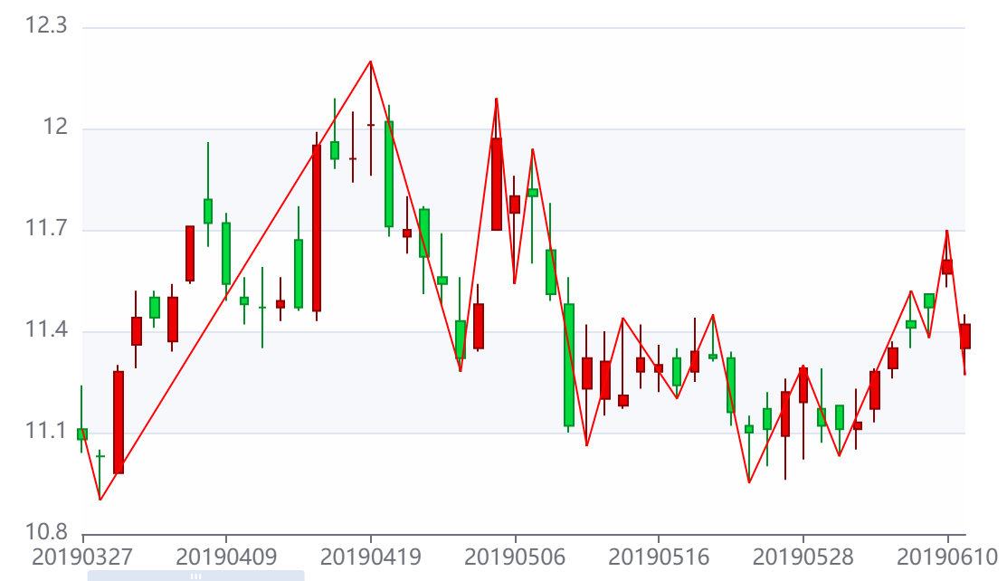



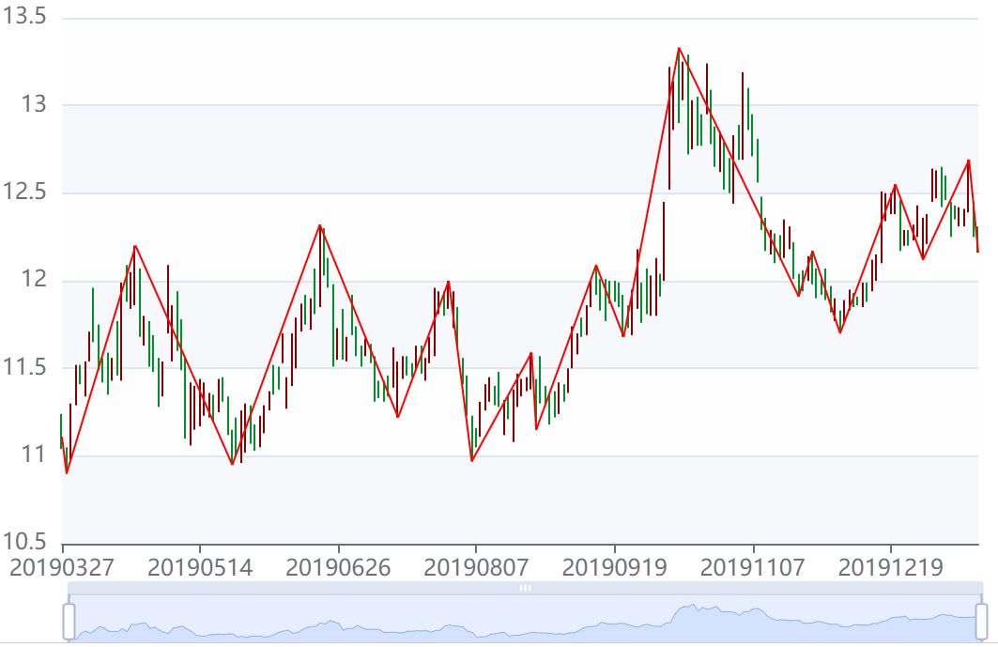

18
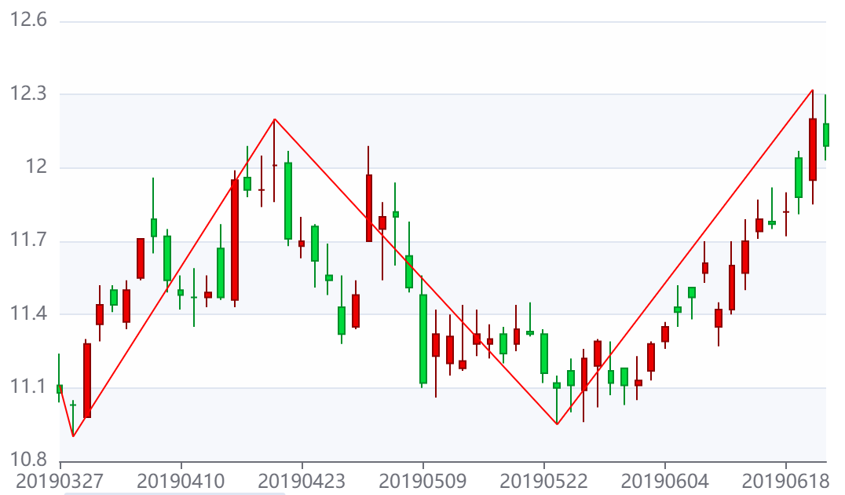
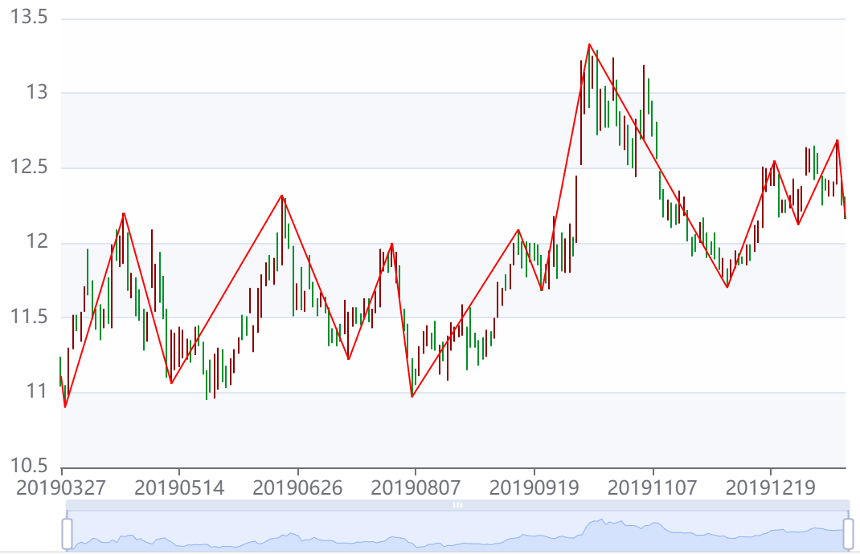
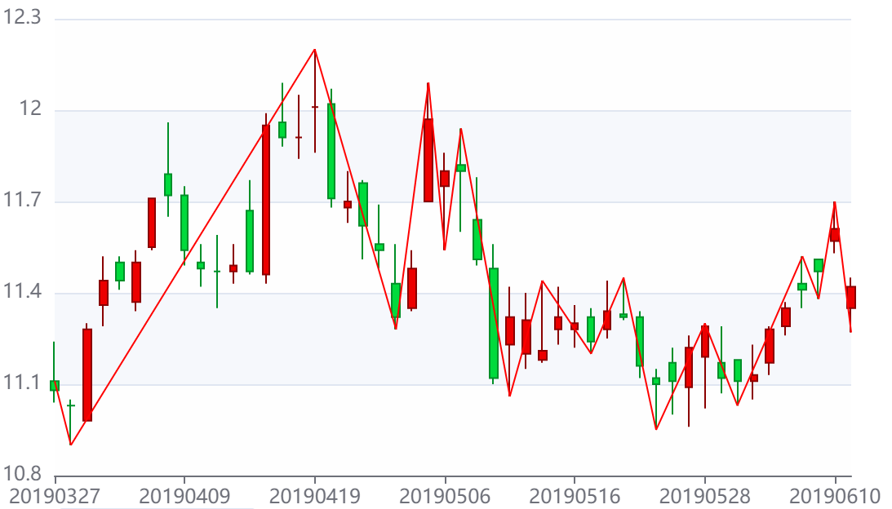
 | 計算目標(求高低=0, 确=折点(日時=20190328, 位置=L, 高低=0, 价格=10.90), 假=折点(日時=20190419, 位置=H, 高低=1, 价格=12.20), 求=折点(日時=0, 位置=null, 高低=0, 价格=null)) | 計算目標(求高低=1, 确=折点(日時=20190419, 位置=H, 高低=1, 价格=12.20), 假=折点(日時=20190424, 位置=L, 高低=0, 价格=11.51), 求=折点(日時=0, 位置=null, 高低=1, 价格=null)) | 計算目標(求高低=1, 确=折点(日時=20190419, 位置=H, 高低=1, 价格=12.20), 假=折点(日時=20190425, 位置=L, 高低=0, 价格=11.48), 求=折点(日時=0, 位置=null, 高低=1, 价格=null)) | 計算目標(求高低=1, 确=折点(日時=20190419, 位置=H, 高低=1, 价格=12.20), 假=折点(日時=20190426, 位置=L, 高低=0, 价格=11.28), 求=折点(日時=0, 位置=null, 高低=1, 价格=null)) | 計算目標(求高低=0, 确=折点(日時=20190426, 位置=L, 高低=0, 价格=11.28), 假=折点(日時=20190430, 位置=H, 高低=1, 价格=12.09), 求=折点(日時=0, 位置=null, 高低=0, 价格=null)) | 計算目標(求高低=1, 确=折点(日時=20190430, 位置=H, 高低=1, 价格=12.09), 假=折点(日時=20190506, 位置=L, 高低=0, 价格=11.54), 求=折点(日時=0, 位置=null, 高低=1, 价格=null)) | 計算目標(求高低=0, 确=折点(日時=20190506, 位置=L, 高低=0, 价格=11.54), 假=折点(日時=20190507, 位置=H, 高低=1, 价格=11.94), 求=折点(日時=0, 位置=null, 高低=0, 价格=null)) | 計算目標(求高低=1, 确=折点(日時=20190507, 位置=H, 高低=1, 价格=11.94), 假=折点(日時=20190508, 位置=L, 高低=0, 价格=11.49), 求=折点(日時=0, 位置=null, 高低=1, 价格=null)) | 計算目標(求高低=1, 确=折点(日時=20190507, 位置=H, 高低=1, 价格=11.94), 假=折点(日時=20190509, 位置=L, 高低=0, 价格=11.10), 求=折点(日時=0, 位置=null, 高低=1, 价格=null))
簡單解析(开始=日線點(日時=20190329, 位置=S, 价格=10.98), 結束=日線點(日時=20190423, 位置=E, 价格=11.70), 最高=日線點(日時=20190419, 位置=H, 价格=12.20), 最低=日線點(日時=20190329, 位置=L, 价格=10.98), list指定数据=[日線(日時=20190329, 開盤_价格=10.98, 收盤_价格=11.28, 最高_价格=11.30, 最低_价格=10.98), 日線(日時=20190401, 開盤_价格=11.36, 收盤_价格=11.44, 最高_价格=11.52, 最低_价格=11.29), 日線(日時=20190402, 開盤_价格=11.50, 收盤_价格=11.44, 最高_价格=11.52, 最低_价格=11.41), 日線(日時=20190403, 開盤_价格=11.37, 收盤_价格=11.50, 最高_价格=11.54, 最低_价格=11.34), 日線(日時=20190404, 開盤_价格=11.55, 收盤_价格=11.71, 最高_价格=11.71, 最低_价格=11.54), 日線(日時=20190408, 開盤_价格=11.79, 收盤_价格=11.72, 最高_价格=11.96, 最低_价格=11.65), 日線(日時=20190409, 開盤_价格=11.72, 收盤_价格=11.54, 最高_价格=11.75, 最低_价格=11.49), 日線(日時=20190410, 開盤_价格=11.50, 收盤_价格=11.48, 最高_价格=11.56, 最低_价格=11.42), 日線(日時=20190411, 開盤_价格=11.47, 收盤_价格=11.47, 最高_价格=11.59, 最低_价格=11.35), 日線(日時=20190412, 開盤_价格=11.47, 收盤_价格=11.49, 最高_价格=11.56, 最低_价格=11.43), 日線(日時=20190415, 開盤_价格=11.67, 收盤_价格=11.47, 最高_价格=11.77, 最低_价格=11.46), 日線(日時=20190416, 開盤_价格=11.46, 收盤_价格=11.95, 最高_价格=11.99, 最低_价格=11.43), 日線(日時=20190417, 開盤_价格=11.96, 收盤_价格=11.91, 最高_价格=12.09, 最低_价格=11.88), 日線(日時=20190418, 開盤_价格=11.91, 收盤_价格=11.91, 最高_价格=12.05, 最低_价格=11.84), 日線(日時=20190419, 開盤_价格=12.01, 收盤_价格=12.01, 最高_价格=12.20, 最低_价格=11.86), 日線(日時=20190422, 開盤_价格=12.02, 收盤_价格=11.71, 最高_价格=12.07, 最低_价格=11.68), 日線(日時=20190423, 開盤_价格=11.68, 收盤_价格=11.70, 最高_价格=11.80, 最低_价格=11.63)]) | 簡單解析(开始=日線點(日時=20190422, 位置=S, 价格=12.02), 結束=日線點(日時=20190424, 位置=E, 价格=11.62), 最高=日線點(日時=20190422, 位置=H, 价格=12.07), 最低=日線點(日時=20190424, 位置=L, 价格=11.51), list指定数据=[日線(日時=20190422, 開盤_价格=12.02, 收盤_价格=11.71, 最高_价格=12.07, 最低_价格=11.68), 日線(日時=20190423, 開盤_价格=11.68, 收盤_价格=11.70, 最高_价格=11.80, 最低_价格=11.63), 日線(日時=20190424, 開盤_价格=11.76, 收盤_价格=11.62, 最高_价格=11.77, 最低_价格=11.51)]) | 簡單解析(开始=日線點(日時=20190425, 位置=S, 价格=11.56), 結束=日線點(日時=20190425, 位置=E, 价格=11.54), 最高=日線點(日時=20190425, 位置=H, 价格=11.69), 最低=日線點(日時=20190425, 位置=L, 价格=11.48), list指定数据=[日線(日時=20190425, 開盤_价格=11.56, 收盤_价格=11.54, 最高_价格=11.69, 最低_价格=11.48)]) | 簡單解析(开始=日線點(日時=20190426, 位置=S, 价格=11.43), 結束=日線點(日時=20190426, 位置=E, 价格=11.32), 最高=日線點(日時=20190426, 位置=H, 价格=11.56), 最低=日線點(日時=20190426, 位置=L, 价格=11.28), list指定数据=[日線(日時=20190426, 開盤_价格=11.43, 收盤_价格=11.32, 最高_价格=11.56, 最低_价格=11.28)]) | 簡單解析(开始=日線點(日時=20190429, 位置=S, 价格=11.35), 結束=日線點(日時=20190429, 位置=E, 价格=11.48), 最高=日線點(日時=20190429, 位置=H, 价格=11.54), 最低=日線點(日時=20190429, 位置=L, 价格=11.34), list指定数据=[日線(日時=20190429, 開盤_价格=11.35, 收盤_价格=11.48, 最高_价格=11.54, 最低_价格=11.34)]) | 簡單解析(开始=日線點(日時=20190506, 位置=S, 价格=11.75), 結束=日線點(日時=20190506, 位置=E, 价格=11.80), 最高=日線點(日時=20190506, 位置=H, 价格=11.86), 最低=日線點(日時=20190506, 位置=L, 价格=11.54), list指定数据=[日線(日時=20190506, 開盤_价格=11.75, 收盤_价格=11.80, 最高_价格=11.86, 最低_价格=11.54)]) | 簡單解析(开始=日線點(日時=20190507, 位置=S, 价格=11.82), 結束=日線點(日時=20190507, 位置=E, 价格=11.80), 最高=日線點(日時=20190507, 位置=H, 价格=11.94), 最低=日線點(日時=20190507, 位置=L, 价格=11.60), list指定数据=[日線(日時=20190507, 開盤_价格=11.82, 收盤_价格=11.80, 最高_价格=11.94, 最低_价格=11.60)]) | 簡單解析(开始=日線點(日時=20190508, 位置=S, 价格=11.64), 結束=日線點(日時=20190508, 位置=E, 价格=11.51), 最高=日線點(日時=20190508, 位置=H, 价格=11.78), 最低=日線點(日時=20190508, 位置=L, 价格=11.49), list指定数据=[日線(日時=20190508, 開盤_价格=11.64, 收盤_价格=11.51, 最高_价格=11.78, 最低_价格=11.49)]) | 簡單解析(开始=日線點(日時=20190509, 位置=S, 价格=11.48), 結束=日線點(日時=20190509, 位置=E, 价格=11.12), 最高=日線點(日時=20190509, 位置=H, 价格=11.56), 最低=日線點(日時=20190509, 位置=L, 价格=11.10), list指定数据=[日線(日時=20190509, 開盤_价格=11.48, 收盤_价格=11.12, 最高_价格=11.56, 最低_价格=11.10)]) | 簡單解析(开始=日線點(日時=20190510, 位置=S, 价格=11.23), 結束=日線點(日時=20190510, 位置=E, 价格=11.32), 最高=日線點(日時=20190510, 位置=H, 价格=11.42), 最低=日線點(日時=20190510, 位置=L, 价格=11.06), list指定数据=[日線(日時=20190510, 開盤_价格=11.23, 收盤_价格=11.32, 最高_价格=11.42, 最低_价格=11.06)])

計算目標(求高低=0, 确=null, 假=null, 求=null) | 計算目標(求高低=1, 确=折点(日時=20190327, 位置=S, 高低=1, 价格=11.11), 假=折点(日時=20190328, 位置=L, 高低=0, 价格=10.90), 求=折点(日時=0, 位置=null, 高低=1, 价格=null)) | 計算目標(求高低=0, 确=折点(日時=20190328, 位置=L, 高低=0, 价格=10.90), 假=折点(日時=20190419, 位置=H, 高低=1, 价格=12.20), 求=折点(日時=0, 位置=null, 高低=0, 价格=null)) | 計算目標(求高低=1, 确=折点(日時=20190419, 位置=H, 高低=1, 价格=12.20), 假=折点(日時=20190510, 位置=L, 高低=0, 价格=11.06), 求=折点(日時=0, 位置=null, 高低=1, 价格=null)) | 計算目標(求高低=1, 确=折点(日時=20190419, 位置=H, 高低=1, 价格=12.20), 假=折点(日時=20190523, 位置=L, 高低=0, 价格=10.95), 求=折点(日時=0, 位置=null, 高低=1, 价格=null))
簡單解析(开始=日線點(日時=20190327, 位置=S, 价格=11.11), 結束=日線點(日時=20190422, 位置=E, 价格=11.71), 最高=日線點(日時=20190419, 位置=H, 价格=12.20), 最低=日線點(日時=20190328, 位置=L, 价格=10.90), list指定数据=[日線(日時=20190327, 開盤_价格=11.11, 收盤_价格=11.08, 最高_价格=11.24, 最低_价格=11.04), 日線(日時=20190328, 開盤_价格=11.03, 收盤_价格=11.03, 最高_价格=11.05, 最低_价格=10.90), 日線(日時=20190329, 開盤_价格=10.98, 收盤_价格=11.28, 最高_价格=11.30, 最低_价格=10.98), 日線(日時=20190401, 開盤_价格=11.36, 收盤_价格=11.44, 最高_价格=11.52, 最低_价格=11.29), 日線(日時=20190402, 開盤_价格=11.50, 收盤_价格=11.44, 最高_价格=11.52, 最低_价格=11.41), 日線(日時=20190403, 開盤_价格=11.37, 收盤_价格=11.50, 最高_价格=11.54, 最低_价格=11.34), 日線(日時=20190404, 開盤_价格=11.55, 收盤_价格=11.71, 最高_价格=11.71, 最低_价格=11.54), 日線(日時=20190408, 開盤_价格=11.79, 收盤_价格=11.72, 最高_价格=11.96, 最低_价格=11.65), 日線(日時=20190409, 開盤_价格=11.72, 收盤_价格=11.54, 最高_价格=11.75, 最低_价格=11.49), 日線(日時=20190410, 開盤_价格=11.50, 收盤_价格=11.48, 最高_价格=11.56, 最低_价格=11.42), 日線(日時=20190411, 開盤_价格=11.47, 收盤_价格=11.47, 最高_价格=11.59, 最低_价格=11.35), 日線(日時=20190412, 開盤_价格=11.47, 收盤_价格=11.49, 最高_价格=11.56, 最低_价格=11.43), 日線(日時=20190415, 開盤_价格=11.67, 收盤_价格=11.47, 最高_价格=11.77, 最低_价格=11.46), 日線(日時=20190416, 開盤_价格=11.46, 收盤_价格=11.95, 最高_价格=11.99, 最低_价格=11.43), 日線(日時=20190417, 開盤_价格=11.96, 收盤_价格=11.91, 最高_价格=12.09, 最低_价格=11.88), 日線(日時=20190418, 開盤_价格=11.91, 收盤_价格=11.91, 最高_价格=12.05, 最低_价格=11.84), 日線(日時=20190419, 開盤_价格=12.01, 收盤_价格=12.01, 最高_价格=12.20, 最低_价格=11.86), 日線(日時=20190422, 開盤_价格=12.02, 收盤_价格=11.71, 最高_价格=12.07, 最低_价格=11.68)]) | 簡單解析(开始=日線點(日時=20190329, 位置=S, 价格=10.98), 結束=日線點(日時=20190424, 位置=E, 价格=11.62), 最高=日線點(日時=20190419, 位置=H, 价格=12.20), 最低=日線點(日時=20190329, 位置=L, 价格=10.98), list指定数据=[日線(日時=20190329, 開盤_价格=10.98, 收盤_价格=11.28, 最高_价格=11.30, 最低_价格=10.98), 日線(日時=20190401, 開盤_价格=11.36, 收盤_价格=11.44, 最高_价格=11.52, 最低_价格=11.29), 日線(日時=20190402, 開盤_价格=11.50, 收盤_价格=11.44, 最高_价格=11.52, 最低_价格=11.41), 日線(日時=20190403, 開盤_价格=11.37, 收盤_价格=11.50, 最高_价格=11.54, 最低_价格=11.34), 日線(日時=20190404, 開盤_价格=11.55, 收盤_价格=11.71, 最高_价格=11.71, 最低_价格=11.54), 日線(日時=20190408, 開盤_价格=11.79, 收盤_价格=11.72, 最高_价格=11.96, 最低_价格=11.65), 日線(日時=20190409, 開盤_价格=11.72, 收盤_价格=11.54, 最高_价格=11.75, 最低_价格=11.49), 日線(日時=20190410, 開盤_价格=11.50, 收盤_价格=11.48, 最高_价格=11.56, 最低_价格=11.42), 日線(日時=20190411, 開盤_价格=11.47, 收盤_价格=11.47, 最高_价格=11.59, 最低_价格=11.35), 日線(日時=20190412, 開盤_价格=11.47, 收盤_价格=11.49, 最高_价格=11.56, 最低_价格=11.43), 日線(日時=20190415, 開盤_价格=11.67, 收盤_价格=11.47, 最高_价格=11.77, 最低_价格=11.46), 日線(日時=20190416, 開盤_价格=11.46, 收盤_价格=11.95, 最高_价格=11.99, 最低_价格=11.43), 日線(日時=20190417, 開盤_价格=11.96, 收盤_价格=11.91, 最高_价格=12.09, 最低_价格=11.88), 日線(日時=20190418, 開盤_价格=11.91, 收盤_价格=11.91, 最高_价格=12.05, 最低_价格=11.84), 日線(日時=20190419, 開盤_价格=12.01, 收盤_价格=12.01, 最高_价格=12.20, 最低_价格=11.86), 日線(日時=20190422, 開盤_价格=12.02, 收盤_价格=11.71, 最高_价格=12.07, 最低_价格=11.68), 日線(日時=20190423, 開盤_价格=11.68, 收盤_价格=11.70, 最高_价格=11.80, 最低_价格=11.63), 日線(日時=20190424, 開盤_价格=11.76, 收盤_价格=11.62, 最高_价格=11.77, 最低_价格=11.51)]) | 簡單解析(开始=日線點(日時=20190422, 位置=S, 价格=12.02), 結束=日線點(日時=20190520, 位置=E, 价格=11.34), 最高=日線點(日時=20190430, 位置=H, 价格=12.09), 最低=日線點(日時=20190510, 位置=L, 价格=11.06), list指定数据=[日線(日時=20190422, 開盤_价格=12.02, 收盤_价格=11.71, 最高_价格=12.07, 最低_价格=11.68), 日線(日時=20190423, 開盤_价格=11.68, 收盤_价格=11.70, 最高_价格=11.80, 最低_价格=11.63), 日線(日時=20190424, 開盤_价格=11.76, 收盤_价格=11.62, 最高_价格=11.77, 最低_价格=11.51), 日線(日時=20190425, 開盤_价格=11.56, 收盤_价格=11.54, 最高_价格=11.69, 最低_价格=11.48), 日線(日時=20190426, 開盤_价格=11.43, 收盤_价格=11.32, 最高_价格=11.56, 最低_价格=11.28), 日線(日時=20190429, 開盤_价格=11.35, 收盤_价格=11.48, 最高_价格=11.54, 最低_价格=11.34), 日線(日時=20190430, 開盤_价格=11.70, 收盤_价格=11.97, 最高_价格=12.09, 最低_价格=11.70), 日線(日時=20190506, 開盤_价格=11.75, 收盤_价格=11.80, 最高_价格=11.86, 最低_价格=11.54), 日線(日時=20190507, 開盤_价格=11.82, 收盤_价格=11.80, 最高_价格=11.94, 最低_价格=11.60), 日線(日時=20190508, 開盤_价格=11.64, 收盤_价格=11.51, 最高_价格=11.78, 最低_价格=11.49), 日線(日時=20190509, 開盤_价格=11.48, 收盤_价格=11.12, 最高_价格=11.56, 最低_价格=11.10), 日線(日時=20190510, 開盤_价格=11.23, 收盤_价格=11.32, 最高_价格=11.42, 最低_价格=11.06), 日線(日時=20190513, 開盤_价格=11.20, 收盤_价格=11.31, 最高_价格=11.40, 最低_价格=11.15), 日線(日時=20190514, 開盤_价格=11.18, 收盤_价格=11.21, 最高_价格=11.44, 最低_价格=11.17), 日線(日時=20190515, 開盤_价格=11.28, 收盤_价格=11.32, 最高_价格=11.42, 最低_价格=11.23), 日線(日時=20190516, 開盤_价格=11.28, 收盤_价格=11.30, 最高_价格=11.36, 最低_价格=11.22), 日線(日時=20190517, 開盤_价格=11.32, 收盤_价格=11.24, 最高_价格=11.35, 最低_价格=11.20), 日線(日時=20190520, 開盤_价格=11.28, 收盤_价格=11.34, 最高_价格=11.44, 最低_价格=11.25)]) | 簡單解析(开始=日線點(日時=20190513, 位置=S, 价格=11.20), 結束=日線點(日時=20190605, 位置=E, 价格=11.41), 最高=日線點(日時=20190605, 位置=H, 价格=11.52), 最低=日線點(日時=20190523, 位置=L, 价格=10.95), list指定数据=[日線(日時=20190513, 開盤_价格=11.20, 收盤_价格=11.31, 最高_价格=11.40, 最低_价格=11.15), 日線(日時=20190514, 開盤_价格=11.18, 收盤_价格=11.21, 最高_价格=11.44, 最低_价格=11.17), 日線(日時=20190515, 開盤_价格=11.28, 收盤_价格=11.32, 最高_价格=11.42, 最低_价格=11.23), 日線(日時=20190516, 開盤_价格=11.28, 收盤_价格=11.30, 最高_价格=11.36, 最低_价格=11.22), 日線(日時=20190517, 開盤_价格=11.32, 收盤_价格=11.24, 最高_价格=11.35, 最低_价格=11.20), 日線(日時=20190520, 開盤_价格=11.28, 收盤_价格=11.34, 最高_价格=11.44, 最低_价格=11.25), 日線(日時=20190521, 開盤_价格=11.33, 收盤_价格=11.32, 最高_价格=11.45, 最低_价格=11.31), 日線(日時=20190522, 開盤_价格=11.32, 收盤_价格=11.16, 最高_价格=11.34, 最低_价格=11.12), 日線(日時=20190523, 開盤_价格=11.12, 收盤_价格=11.10, 最高_价格=11.15, 最低_价格=10.95), 日線(日時=20190524, 開盤_价格=11.17, 收盤_价格=11.11, 最高_价格=11.22, 最低_价格=11.00), 日線(日時=20190527, 開盤_价格=11.09, 收盤_价格=11.22, 最高_价格=11.26, 最低_价格=10.96), 日線(日時=20190528, 開盤_价格=11.19, 收盤_价格=11.29, 最高_价格=11.30, 最低_价格=11.02), 日線(日時=20190529, 開盤_价格=11.17, 收盤_价格=11.12, 最高_价格=11.29, 最低_价格=11.07), 日線(日時=20190530, 開盤_价格=11.18, 收盤_价格=11.11, 最高_价格=11.18, 最低_价格=11.03), 日線(日時=20190531, 開盤_价格=11.11, 收盤_价格=11.13, 最高_价格=11.23, 最低_价格=11.05), 日線(日時=20190603, 開盤_价格=11.17, 收盤_价格=11.28, 最高_价格=11.29, 最低_价格=11.13), 日線(日時=20190604, 開盤_价格=11.29, 收盤_价格=11.35, 最高_价格=11.37, 最低_价格=11.26), 日線(日時=20190605, 開盤_价格=11.43, 收盤_价格=11.41, 最高_价格=11.52, 最低_价格=11.35)]) | 簡單解析(开始=日線點(日時=20190524, 位置=S, 价格=11.17), 結束=日線點(日時=20190619, 位置=E, 价格=11.88), 最高=日線點(日時=20190619, 位置=H, 价格=12.07), 最低=日線點(日時=20190527, 位置=L, 价格=10.96), list指定数据=[日線(日時=20190524, 開盤_价格=11.17, 收盤_价格=11.11, 最高_价格=11.22, 最低_价格=11.00), 日線(日時=20190527, 開盤_价格=11.09, 收盤_价格=11.22, 最高_价格=11.26, 最低_价格=10.96), 日線(日時=20190528, 開盤_价格=11.19, 收盤_价格=11.29, 最高_价格=11.30, 最低_价格=11.02), 日線(日時=20190529, 開盤_价格=11.17, 收盤_价格=11.12, 最高_价格=11.29, 最低_价格=11.07), 日線(日時=20190530, 開盤_价格=11.18, 收盤_价格=11.11, 最高_价格=11.18, 最低_价格=11.03), 日線(日時=20190531, 開盤_价格=11.11, 收盤_价格=11.13, 最高_价格=11.23, 最低_价格=11.05), 日線(日時=20190603, 開盤_价格=11.17, 收盤_价格=11.28, 最高_价格=11.29, 最低_价格=11.13), 日線(日時=20190604, 開盤_价格=11.29, 收盤_价格=11.35, 最高_价格=11.37, 最低_价格=11.26), 日線(日時=20190605, 開盤_价格=11.43, 收盤_价格=11.41, 最高_价格=11.52, 最低_价格=11.35), 日線(日時=20190606, 開盤_价格=11.51, 收盤_价格=11.47, 最高_价格=11.51, 最低_价格=11.38), 日線(日時=20190610, 開盤_价格=11.57, 收盤_价格=11.61, 最高_价格=11.70, 最低_价格=11.53), 日線(日時=20190611, 開盤_价格=11.35, 收盤_价格=11.42, 最高_价格=11.45, 最低_价格=11.27), 日線(日時=20190612, 開盤_价格=11.42, 收盤_价格=11.60, 最高_价格=11.70, 最低_价格=11.40), 日線(日時=20190613, 開盤_价格=11.57, 收盤_价格=11.70, 最高_价格=11.79, 最低_价格=11.50), 日線(日時=20190614, 開盤_价格=11.74, 收盤_价格=11.79, 最高_价格=11.87, 最低_价格=11.71), 日線(日時=20190617, 開盤_价格=11.78, 收盤_价格=11.77, 最高_价格=11.92, 最低_价格=11.75), 日線(日時=20190618, 開盤_价格=11.82, 收盤_价格=11.82, 最高_价格=11.90, 最低_价格=11.72), 日線(日時=20190619, 開盤_价格=12.04, 收盤_价格=11.88, 最高_价格=12.07, 最低_价格=11.81)])

